見積明細書
見積明細書 ロジ株式会社（自社名に変更してください）
作成者 | 小田淳 |  |  |  | 作成日 | 2022-10-15
部品形状外観 |  |  | 会社名 | 令和株式会社
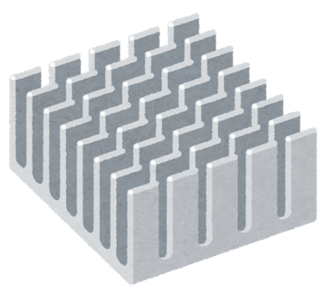 |  |  | 担当者名 | 藤沢ひろし
 |  |  | 部品名称 | ヒートシンクA
 |  |  | 部品番号 | 試作 | 0-123-456-78
 |  |  |  | 正式 | 2-134-567-89
 |  |  | 機種名 | 試作 | ROJI-002
 |  |  |  | 正式 | PPK-352
見積条件 | 生産数 | 300 | 個／月（回） | 最低発注数量 | 100 | 個
 | 生産期間 | 24 | か月 | 金型の有無 | ○有り | 無し
 | 総生産数 | 7200 | 個 | 金型取数 | 2 | 個
 | 生産開始時期 | 2023-12-12 |  | 外注の有無 | ○有り | 無し
材料費
材料 |  |  | 材料費 | 部品質量 | 部品必要質量 | 材料費
メーカー名 | 一般名称 | 型名 | 円／kg | g | g | 円
旭化成 | ABS | SA-123 | 320 | 70 | 120 | 38.4
 |  |  |  |  |  | 0
 |  |  |  |  |  | 0
 |  |  |  |  |  | 0
合計 |  |  |  |  |  | 38.4
加工費
工程番号 | 工程名 | 詳細 |  | 加工時間 | 加工費率 | 加工費
 |  |  |  | 秒 | 円／時間 | 円
1 | 成形 | 射出成形 |  | 20 | 1200 | 6.7
2 | ゲートカット | 手作業 |  | 7 | 4500 | 8.8
3 |  |  |  |  |  | 0.0
4 |  |  |  |  |  | 0.0
5 |  |  |  |  |  | 0.0
6 |  |  |  |  |  | 0.0
7 |  |  |  |  |  | 0.0
8 |  |  |  |  |  | 0.0
9 |  |  |  |  |  | 0.0
10 |  |  |  |  |  | 0.0
合計 |  |  |  |  |  | 15.4
備考欄 |  |  | 材料費（合計） |  |  | 38.4
 |  |  | 加工費（合計） |  |  | 15.4
 |  |  | 不良費 | 5 | % | 2.7
 |  |  | 一般管理費 | 15 | % | 2.3
 |  |  | 包装材料費 |  |  | 20
 |  |  | 輸送費 |  |  | 215
 |  |  | 外注加工費 |  |  | 30
 |  |  | 利益 | 7 | % | 22.7
 |  |  | 特別費 |  |  | 0
 |  |  | 合計（税無） |  |  | 346
 |  |  | 合計（税込） | 10 | % | 381
 |  |  |  |  |  | 青字：インプットする
 |  |  |  |  |  | 赤字：自動計算します

